상품제안서
3휠 패턴 접이식 시장바구니 | 상품코드: F25644

 |  |  |  |  |  |  | 02-412-0044 | www.easy1.co.kr
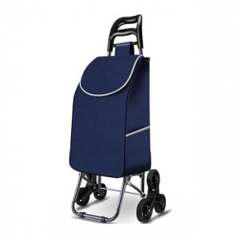

【상세/제작정보】

【인쇄/포장옵션】 | 실크 / 별도문의

【공급단가】 | 수량 | 30~ | 90~ | 300~ | 450~ | 1,500~
*VAT별도 | 단가 | 22,500원 | 22,140원 | 21,600원 | 21,060원 | 20,700원

【상품 URL】 | https://dev.easy1.co.kr:443/src/goods_detail.php?gdno=25644

